スポンサー広告


35 ノロウイルス関連情報
ノロウイルス指数平年より低いものの散発事故あり |  |  |  |  |  |  |  | 出典:東京都感染症情報センター
 |  |  |  |  |  |  |  | （最近５年間の週値の比較）

東京都は レベル1 全国平均 (レベル1) 2.10

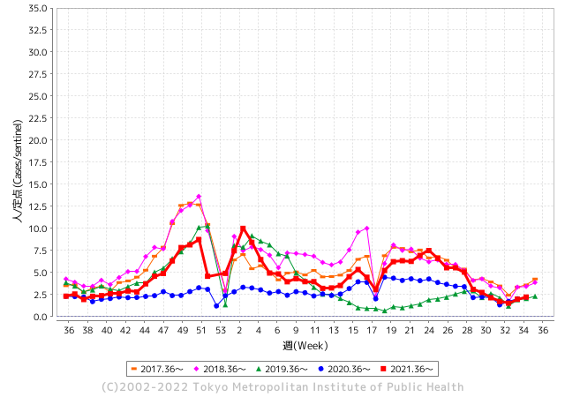
散発事故事例の報告多数

 |  |  |  |  |  |  |  |  |  |  |  | レベル5

 |  |  |  |  |  |  |  |  |  |  |  | レベル4

 |  |  |  |  |  |  |  |  |  |  |  | レベル3

 |  |  |  |  |  |  |  |  |  |  |  | レベル2
GⅡ 34週 0例 |  |  |  |  | GⅡ 35週 0例 |  |  |  |  |  |  | レベル1
地方衛生研究所情報 |  |  | 傾向 |  | 出典：地方衛生研究所ネットワーク
ノロウイルスが流行しています |  |  |  |  |  |  |  | http://idsc.tokyo-eiken.go.jp/diseases/gastro/gastro/
 |  |  |  | 流行警報 | 警戒警報
 | 2022-09-11 |  | 低散発 | 定点観測値 |  | ▲:減少 | 今週のニュース（Noroｖｉｒｕｓ）
都道府県名 | 流行 ☆増加 ★減少☆★1つで約1ポイント |  |  | 2022/34週 | 2022/35週 | 対前週 | 大量発症事故（業種／内容） 今週 , 色抜き(先週) |  |  |  | ニュースソース | 日時
北海道 | ☆ |  |  | 0.65 | 0.91 | 0.26 |  |  |  |  |  |  | 北海道
青森県 | ☆ |  |  | 0.67 | 1.19 | 0.52 |  |  |  |  |  |  | 青森県
岩手県 | ☆ |  |  | 1.83 | 2.88 | 1.05 |  |  |  |  |  |  | 岩手県
宮城県 | ★ |  |  | 1.71 | 1.66 | ▲ 0.05 |  |  |  |  |  |  | 宮城県
秋田県 | ★ |  |  | 0.71 | 0.42 | ▲ 0.29 |  |  |  |  |  |  | 秋田県
山形県 | ★ |  |  | 1.72 | 1.55 | ▲ 0.17 |  |  |  |  |  |  | 山形県
福島県 | ☆ |  |  | 1.18 | 1.32 | 0.14 |  |  |  |  |  |  | 福島県
茨城県 | ★ |  |  | 1.72 | 1.67 | ▲ 0.05 |  |  |  |  |  |  | 茨城県
栃木県 | - |  |  | 0.79 | 0.79 | 0.00 |  |  |  |  |  |  | 栃木県
群馬県 | ☆ |  |  | 1.94 | 2.09 | 0.15 |  |  |  |  |  |  | 群馬県
埼玉県 | ☆ |  |  | 2.53 | 2.75 | 0.22 |  |  |  |  |  |  | 埼玉県
千葉県 | ☆ |  |  | 1.77 | 2.16 | 0.39 |  |  |  |  |  |  | 千葉県
東京都 | ☆ |  |  | 1.97 | 2.21 | 0.24 |  |  |  |  |  |  | 東京都
神奈川県 | ☆ |  |  | 1.68 | 2.01 | 0.33 |  |  |  |  |  |  | 神奈川県
新潟県 | ★ |  |  | 1.48 | 1.34 | ▲ 0.14 |  |  |  |  |  |  | 新潟県
富山県 | ★ |  |  | 2.07 | 1.93 | ▲ 0.14 |  |  |  |  |  |  | 富山県
石川県 | ★ |  |  | 3.31 | 3.14 | ▲ 0.17 |  |  |  |  |  |  | 石川県
福井県 | ★ |  |  | 3.39 | 3.3 | ▲ 0.09 |  |  |  |  |  |  | 福井県
山梨県 | ★ |  |  | 1.96 | 1.75 | ▲ 0.21 |  |  |  |  |  |  | 山梨県
長野県 | ★ |  |  | 1.78 | 1.75 | ▲ 0.03 |  |  |  |  |  |  | 長野県
岐阜県 | ★ |  |  | 1.34 | 1.23 | ▲ 0.11 |  |  |  |  |  |  | 岐阜県
静岡県 | ☆ |  |  | 1.73 | 1.9 | 0.17 |  |  |  |  |  |  | 静岡県
愛知県 | ☆ |  |  | 1.73 | 1.8 | 0.07 |  |  |  |  |  |  | 愛知県
三重県 | ★ |  |  | 2.18 | 1.98 | ▲ 0.20 |  |  |  |  |  |  | 三重県
滋賀県 | ★ |  |  | 1.67 | 1.36 | ▲ 0.31 |  |  |  |  |  |  | 滋賀県
京都府 | ☆ |  |  | 1.15 | 1.41 | 0.26 |  |  |  |  |  |  | 京都府
大阪府 | ☆ |  |  | 1.92 | 2.13 | 0.21 |  |  |  |  |  |  | 大阪府
兵庫県 | ☆ |  |  | 2.51 | 2.61 | 0.10 |  |  |  |  |  |  | 兵庫県
奈良県 | ☆ |  |  | 2.03 | 2.15 | 0.12 |  |  |  |  |  |  | 奈良県
和歌山県 | ☆ |  |  | 1.31 | 1.67 | 0.36 |  |  |  |  |  |  | 和歌山県
鳥取県 | ★ |  |  | 2.63 | 1.95 | ▲ 0.68 |  |  |  |  |  |  | 鳥取県
島根県 | ☆☆ |  |  | 2.04 | 3.7 | 1.66 |  |  |  |  |  |  | 島根県
岡山県 | ☆ |  |  | 2.37 | 2.74 | 0.37 |  |  |  |  |  |  | 岡山県
広島県 | ☆ |  |  | 2.06 | 2.62 | 0.56 |  |  |  |  |  |  | 広島県
山口県 | ★ |  |  | 1.87 | 1.56 | ▲ 0.31 |  |  |  |  |  |  | 山口県
徳島県 | ★ |  |  | 2.87 | 2.3 | ▲ 0.57 |  |  |  |  |  |  | 徳島県
香川県 | ☆ |  |  | 2.39 | 2.43 | 0.04 |  |  |  |  |  |  | 香川県
愛媛県 | ☆ |  |  | 2.24 | 3.24 | 1.00 |  |  |  |  |  |  | 愛媛県
高知県 | ★ |  |  | 1.67 | 1.33 | ▲ 0.34 |  |  |  |  |  |  | 高知県
福岡県 | ☆ |  |  | 3.15 | 3.16 | 0.01 |  |  |  |  |  |  | 福岡県
佐賀県 | ☆ |  |  | 1.52 | 1.65 | 0.13 |  |  |  |  |  |  | 佐賀県
長崎県 | ★ |  |  | 1.55 | 1.52 | ▲ 0.03 |  |  |  |  |  |  | 長崎県
熊本県 | ☆ |  |  | 3.1 | 3.34 | 0.24 |  |  |  |  |  |  | 熊本県
大分県 | ☆ |  |  | 4.72 | 5.78 | 1.06 |  |  |  |  |  |  | 大分県
宮崎県 | ☆ |  |  | 3.31 | 3.94 | 0.63 |  |  |  |  |  |  | 宮崎県
鹿児島県 | - |  |  | 1.94 | 1.94 | 0.00 |  |  |  |  |  |  | 鹿児島県
沖縄県 | ★ |  |  | 2.12 | 1.91 | ▲ 0.21 |  |  |  |  |  |  | 沖縄県
全国 | ☆ |  |  | 1.93 | 2.1 | 0.17
 |  |  |  |  |  |  |  |  |  |  | 0 | 0
 |  |  |  | 今週 |  |  | 管理レベル「1」
 |  | 先週に比べて全国平均は |  |  |  | 2.10 | ：先週より | 0.17
 |  | 東京都は |  |  |  | 2.21 | ：先週より | 0.24
 |  | 最高指数は |  |  | 大分県 | 5.78 | 全国で10.00を超える都道府県数は |  | 0ヶ所 | 増減 | 0

1 | 県内で流行・食中毒原因が一件以上報告される 定点観測値が2.00を超える |  |  |  |  | 【情報共有】 週間・情報収集/情報共有は月一回以上 【体調管理】 従業員の健康チェックは続ける

35 衛生訓話

毎週 ひとつ 覚えていきましょう
今週のお題 (調理室や製造室の天井から水滴が落ちていませんか？)
せっかくの調理品や製造食品が汚染されていませんか ! 天井は意外に汚れています。
↓ 職場の先輩は以下のことを理解して わかり易く 指導しましょう ↓
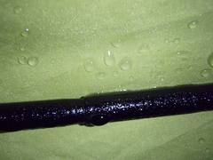
 |  | ★天井からの水滴は、環境中の埃や汚れを含んでいます。ただこうした調査結果は、ほとんど報告されていません。たまたま全国食品衛生監視員研修会発表資料を見ていたら目に留まったので紹介します。 ★調査した製麺室の天井水滴から一般生菌数1.1×106個/ml、他に大腸菌群も確認されました。別の例でも一般生菌数 102-104個/mlが確認されました。ただ食中毒菌や感染性の強い病原菌は認められませんでした。 ★せっかく製造した調理、加工品に汚れを含んだ水滴を付けてはいけません。 ★慢性的に天井に水滴が付くということはカビの発生にもつながります。各衛生規範、衛生マニュアルにも施設の天井清掃 (定期的、月一回以上など)が求められています。

 | ★天井や壁に水滴が付くことには原因があります。 空気中に飽和状態以上の水分がある場合には、結露(水滴)となります。 ★必要以上に水を使っていませんか。 ・床には洗い水が常時流されていませんか? ・蒸したり湯煎した水蒸気を、そのまま部屋に放出していませんか? ・冷房を循環させずに特定の場所に当てていませんか? ・冷やされた場所に暖かい蒸気が立ち上っていませんか? ★機械や床を洗浄したら、早めに除湿器や扇風機で乾燥させてください。 ★慢性的な水滴には、カバーの設置、換気扇の能力増強、傾斜型天井、結露防止断熱材などの採用を検討してください。

35 新型コロナウイルス情報
 |  | 新規感染者数 126 |  |  |  | コロナは既にWITHの時代、BA5の第五波も終息状態です。

1日あたりに確認される感染者数を7日移動平均で国別に見る。米国は9月9日時点で7万1220人だった。2022年1月15日の過去最多（80万6982人）に比べて91.2％少なかった。ロシアの動きが他国と異なる原因が良くわからない。新規感染者数もロシアが高くなっている。
*評価に値する政府のコロナ対策 第4回目ブースター接種の予定を明確にすべき時期!!
*世界は感染第6波リバウンドもピークアウトしているものの 今週はまだ毎日61万人が新規感染状態。 *なぜ進まない国産ワクチン製造承認
 | 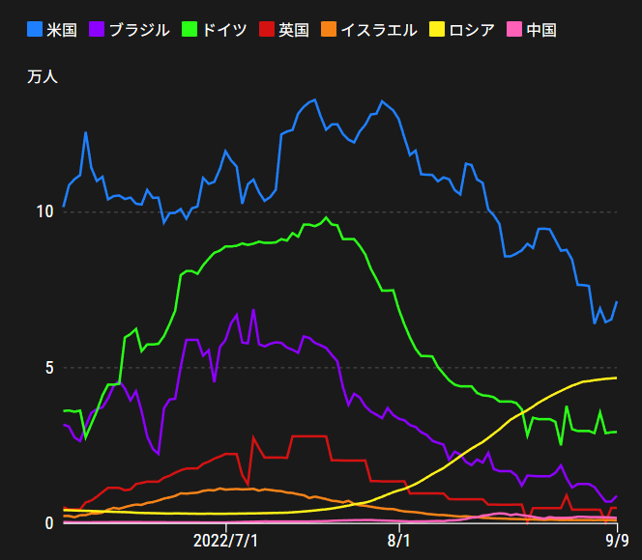
 |  | 今週の新型コロナ 新規感染者数 世界で431万人(対前週の増減 : 83万人増加)
 | 世界の新規感染者数: 431万人で感染終息 世界は第5波が確実にピークアウト 北半球は冬から春に向かう。今年はインフルエンザが大流行した。 |  |  |  |  |  |  |  |  |  |  |  |  |  | ddf
 | コロナ・ワクチン接種予定と内容 (元阿部首相と菅前首相の最大の功績)
 |  |  |  |  |  |  |  |  |  |  |  |  |  |  |  | >
世界の感染率は1.08% : 変動なし
前週と同じ比率 65歳以上の高齢者に肺炎発症による重度化リスクが高い
)
 |  | Reported 9/11 6:20 (前週より431万人) 世界は感染 第四波は終息中、アジアでは一部拡大傾向 |  |  |  |  |  |  |  |  |  |  |  |  | 4,313,407
 |  | https://gisanddata.maps.arcgis.com/apps/opsdashboard/index.html#/bda7594740fd40299423467b48e9ecf6

世界の増加率が上昇
o BA5・2
 |  |  |  |  |  |  |  |  |  |  |  |  |  | 4,313,407
 |  |  | 現在の新型コロナウイルス感染者数 |  |  | 前週 | 患者数 | 対世界比% | 死者数 | 致死率 | 対前週増加率
 |  |  |  |  | Total | 603,929,834 | 608,243,241 | 100.0% | 6,513,512 | 1.08% | 100.7% | 前週からの増加数 |  | Canada
 |  |  |  |  | 米国 | 94,742,293 | 95,242,750 | 15.7% | 1,050,318 | 1.1% | 100.5% |  | 4,313,407
 |  |  |  |  | カナダ | 4,208,622 | 4,225,396 | 0.7% | 44,607 | 1.1% | 100.4%
 |  |  |  |  | メキシコ | 7,036,371 | 7,046,220 | 1.2% | 329,652 | 4.7% | 100.1%
 |  |  |  |  | ブラジル | 34,456,145 | 34,516,739 | 5.7% | 684,813 | 2.0% | 100.2%
 |  |  |  |  | ｱﾙｾﾞﾝﾁﾝ | 9,678,225 | 9,689,861 | 1.6% | 129,769 | 1.3% | 100.1%
 |  |  |  |  | チリ | 4,527,533 | 4,559,801 | 0.7% | 60,749 | 1.3% | 100.7%
 |  |  |  |  | 南アフリカ | 4,012,653 | 4,014,277 | 0.7% | 102,129 | 2.5% | 100.0%
 |  |  |  |  | トルコ | 16,751,868 | 16,797,750 | 2.8% | 100,840 | 0.6% | 100.3%
 |  |  |  |  | イラン | 7,531,924 | 7,538,125 | 1.2% | 144,154 | 1.9% | 100.1%
 |  |  |  |  | インド | 44,449,726 | 44,490,283 | 7.3% | 528,139 | 1.2% | 100.1%
 |  |  |  |  | パキスタン | 1,569,076 | 1,570,796 | 0.3% | 30,598 | 2.0% | 100.1%
 |  |  |  |  | ロシア | 19,394,864 | 19,722,556 | 3.2% | 377,462 | 1.9% | 101.7%
 |  |  |  |  | スペイン | 13,352,019 | 13,367,647 | 2.2% | 113,130 | 0.8% | 100.1%
 |  |  |  |  | フランス | 34,780,903 | 34,898,909 | 5.7% | 155,508 | 0.4% | 100.3%
 |  |  |  |  | ドイツ | 32,247,828 | 32,452,250 | 5.3% | 148,299 | 0.5% | 100.6% | 日本の感染状況は、世界平均の5倍ほど多いが かなり沈静化に向かっている
 |  |  |  |  | 日本 | 19,352,819 | 20,074,857 | 3.3% | 42,554 | 0.2% | 103.7%
 |  |  |  |  | 中国 | 2,533,147 | 2,615,403 | 0.4% | 15,020 | 0.6% | 103.2%

世界の第5波 BA5
 |  |  |  |  |  |  |  |  |  |  | 世界的にみて感染増加率は前週の85%になっています。また感染症の世界的流行以来でも致死率は、最近のBA5株では、1.1%以下です。こうなると感染症法の位置づけとしても5類季節性インフルエンザ相当が適当となります。 なお患者数は、全数把握は当然必要です。詳細な診断情報は、高齢者と基礎疾患を持つもの、更に12歳以下の学童や幼児の重症例が必要です。

第一波 第二波 第三波 第四波 第五波

 | 日本の感染症BCPステージ
 | フェイズ別 対策立案
 | 1. 地域的に発生していない段階
 | 2. 地域、顧客所在地に感染者が確認された段階
 | 3. 地域住民、同居者の参加団体に感染者が確認された段階 |  |  |  |  |  |  |  |  |  |  |  | 企業内に感染者が発見された場合の対応と手順が具体的に用意されていないとパニックになる。 準備が大勢。ステークホルダーへの告知も当然前提。
 | 4 職場で複数の濃厚接触者が判明した段階
 | 5. 3で複数もしくは感染が拡大する段階
 | 6. 従業員もしくはその家族に感染確認の段階
 | 7. 5で感染が収まらない段階
 | 7. パンデミック(大流行)宣言の段階

 | ・組織・連絡体制 ・社内、社外
 | 緊急連絡網 所轄保健所、公共機関との連帯
 | 現状リスクｺﾐﾆｭケーション、顧客への情報開示
 | ・予防体制 消毒材、マスク備品準備、就業前後の除菌 検温と報告
 | ・診療体制 もしもの場合の相談医療先の確保、連絡
 | ・就業体制の見直対策 感染者の発症時の業務継続対応
 | 病院、介護・老人施設への入室時の対応、営業車両の洗浄
 | ・長期間休業に対する対策 従業員のケア

 | フェイズ | 緊急連絡網 | 消毒材 | マスク | 検温 | 行動履歴整理 | 保健所 医療機関 | 顧客連絡 | 就業 体制 | 入館チェック | 従業員ケア | PCR検査確認
 |  |  |  |  | 37.5℃↑
 | 1 | 〇 |  |  |  |  |  |  |  | 〇
 | 2 | 〇 | 〇 | 〇 | 〇 |  |  |  | 〇* | 〇 |  |  | *テレワーク、隔日出勤
 | 3 | 〇 | 〇 | 〇 | 〇 |  |  |  | 〇 | 〇 | 〇
対策 | 4 | 〇 | 〇 | 〇 | 〇 | 〇 | 〇 | ★ | 〇 | 〇 | 〇 | 〇 | 無症状なら１週間経過と就業制限
 | 5 | 〇 | 〇 | 〇 | 〇 | 〇 | 〇 | 〇 | 〇 | 〇 | 〇 | 〇
 | 6 | 〇 | 〇 | 〇 | 〇 | 〇 | 〇 | 〇 | 〇 | 〇 | 〇 | 〇
 | 7 | 〇 | 〇 | 〇 | 〇 | 〇 | 〇 | 〇 | 〇 | 〇 | 〇 | 〇

 |  |  |  |  |  |  |  | ★PCR+

35 感染症統計
届出感染症 第三類 腸管出血性大腸菌 |  |  |  |  |  |  |  |  |  |  |  |  |  | 届出感染症 第三類 細菌性赤痢菌
全国 報告数推移 医療機関からの届出数 |  |  |  |  |  |  |  |  |  |  |  |  |  | 全国 報告数推移 届出患者数（人）
 | 1月 | 2月 | 3月 | 4月 | 5月 | 6月 | 7月 | 8月 | 9月 | 10月 | 11月 | 12月 | 合計 |  | 1月 | 2月 | 3月 | 4月 | 5月 | 6月 | 7月 | 8月 | 9月 | 10月 | 11月 | 12月 | 合計
12-21年月平均 | 65 | 56 | 64 | 102 | 185 | 405 | 614 | 873 | 523 | 366 | 211 | 132 | 3,596 | 12-21年月平均 | 10 | 10 | 15 | 8 | 11 | 10 | 9 | 12 | 10 | 22 | 13 | 13 | 141
 |  |  |  |  |  |  |  |  | 今週 |  |  |  |  |  |  |  |  |  |  |  |  |  | 今週
 |  |  |  |  |  |  |  |  | 117 |  |  |  |  |  |  |  |  |  |  |  |  |  | 0
2022年 | 81 | 39 | 72 | 88 | 258 | 412 | 545 | 546 | 117 |  |  |  | 2,158 | 2022年 | 0 | 5 | 4 | 1 | 1 | 1 | 1 | 1 | 0 |  |  |  | 14
2021年 | 81 | 48 | 71 | 128 | 171 | 350 | 569 | 553 | 458 | 306 | 220 | 229 | 3,184 | 2021年 | 1 | 2 | 1 | 0 | 0 | 0 | 1 | 1 | 0 | 1 | 0 | 0 | 7
2020年 | 112 | 85 | 60 | 97 | 95 | 305 | 544 | 449 | 475 | 505 | 219 | 98 | 3,044 | 2020年 | 16 | 1 | 19 | 3 | 13 | 1 | 2 | 2 | 0 | 24 | 4 | 1 | 86
2019年 | 84 | 100 | 77 | 80 | 236 | 438 | 631 | 752 | 523 | 427 | 253 | 136 | 3,737 | 2019年 | 7 | 7 | 13 | 3 | 8 | 11 | 5 | 11 | 9 | 9 | 20 | 35 | 138
2018年10月3日、山梨県内の宿坊を利用した2グループ42名が赤痢にかかりました。使用水や従事者からは赤痢菌が検出されておらず現在のところ感染源は不明です。
2018年 | 41 | 44 | 67 | 103 | 311 | 415 | 539 | 1,165 | 534 | 297 | 205 | 92 | 3,813 | 2018年 | 9 | 22 | 18 | 9 | 21 | 14 | 6 | 13 | 7 | 81 | 31 | 37 | 268
埼玉県と群馬県の総菜店で販売されたポテトサラダを食べた人が腸管出血性大腸菌O157に感染した、という集団食中毒に関するニュースが2017年8月21日以降、新聞やテレビで取り上げられました。
2017年 | 57 | 35 | 95 | 112 | 131 | 340 | 483 | 1339 | 614 | 349 | 236 | 68 | 3,859 | 2017年 | 19 | 12 | 8 | 12 | 7 | 15 | 16 | 12 | 16 | 6 | 12 | 6 | 141
2016年 | 68 | 42 | 44 | 75 | 135 | 448 | 507 | 808 | 795 | 313 | 246 | 143 | 3,624 | 2016年 | 9 | 16 | 12 | 6 | 7 | 14 | 9 | 14 | 9 | 9 | 8 | 7 | 120
2015年 | 71 | 97 | 61 | 105 | 198 | 442 | 790 | 674 | 594 | 275 | 133 | 108 | 3,548 | 2015年 | 7 | 13 | 11 | 11 | 12 | 15 | 20 | 15 | 15 | 20 | 9 | 7 | 155
2011年8月に外食チェーン店が原因とされた赤痢菌Shigella sonneiの広域集団感染事例が青森県、宮城県、山形県、福島県において発生した。本事例は、それとほぼ同時期に発生しておりその関連性が強く疑われた事例である。
※2022年 第35週（8/29～9/4） 現在 |  |  |  |  |  |  |  |  |  |  |  |  |  | ※2022年 第35週（8/29～9/4） 現在

 | 腸管出血性大腸菌 |  | 少ない |  |  |  |  |  |  |  |  |  |  |  | 赤痢 | 非常に少ない
Ｈ２９／８月は非常に多かった

腸管出血性大腸菌
 | 2022年 | 2021年 | 2020年 | 2019年 | 2018年 | 2017年 | 2016年 | 2015年
 | 81 | 81 | 112 | 84 | 41 | 57 | 68 | 71
 | 39 | 48 | 85 | 100 | 44 | 35 | 42 | 97
 | 72 | 71 | 60 | 77 | 67 | 95 | 44 | 61
 | 88 | 128 | 97 | 80 | 103 | 112 | 75 | 105
 | 258 | 171 | 95 | 236 | 311 | 131 | 135 | 198
 | 412 | 350 | 305 | 438 | 415 | 340 | 448 | 442
 | 545 | 569 | 544 | 631 | 539 | 483 | 507 | 790
 | 546 | 553 | 449 | 752 | 1,165 | 1,339 | 808 | 674
 | 117 | 458 | 475 | 523 | 534 | 614 | 795 | 594
 |  | 306 | 505 | 427 | 297 | 349 | 313 | 275
 |  | 220 | 219 | 253 | 205 | 236 | 246 | 133
 |  | 229 | 98 | 136 | 92 | 68 | 143 | 108
細菌性赤痢菌

 |  |  |  |  |  |  |  |  |  |  |  |  |  |  | 腸管系感染症は新型コロナウイルス予防の手洗い、手指消毒で
 |  |  |  |  |  |  |  |  |  |  |  |  |  |  | 圧倒的に感染防御できている

35 食品表示
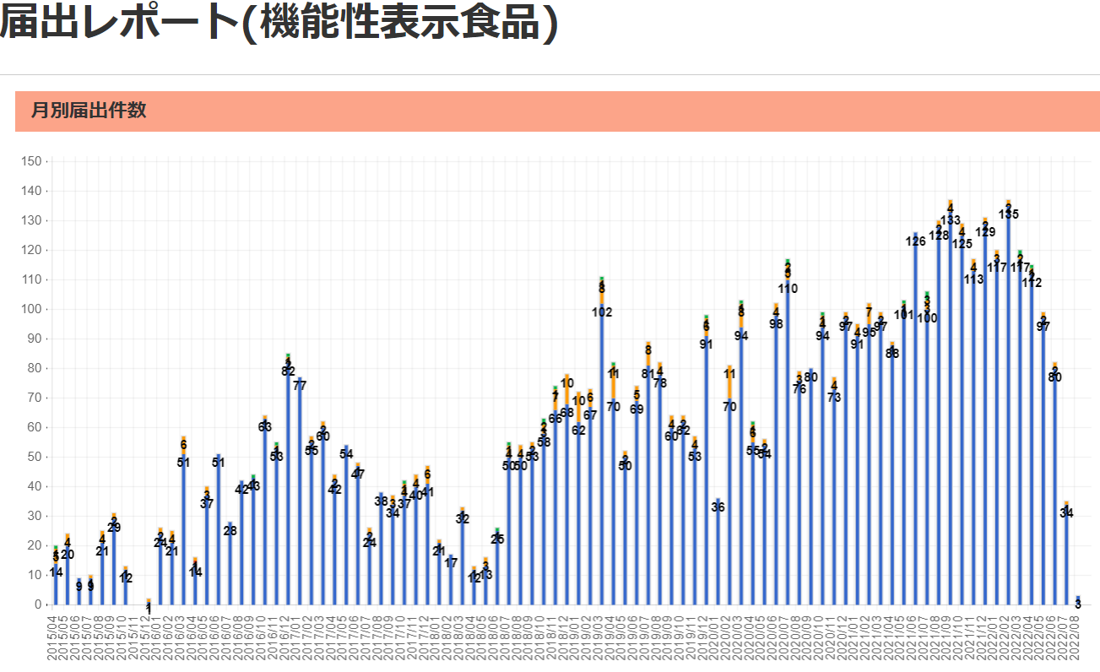
食品表示 (9/5-9/11)
「無添加」表示ガイドライン作成へ、消費者庁の検討会が初会合 (健康・医療 消費者庁)
「無添加」「食品添加物不使用」と表示するためのルールを設けるため、消費者庁の「食品添加物の不使用表示に関するガイドライン検討会」（池戸重信座長）は4日、初会合を開き、ガイドライン作成に向けた検討に着手した。消費者庁は来年3月をメドに、ガイドラインを公表する計画だ。 現行制度では、企業の任意によって「無添加」「食品添加物不使用」と表示できる。しかし、食品添加物と同等の成分を含む代替品を使用しているケースもある。また、「保存料不使用」などと表示した場合であっても、すべての食品添加物が不使用であると誤認する消費者もいることが、消費者意向調査から判明している。 そうした現状を踏まえて同検討会は、消費者の誤認防止を目的に、「無添加」「食品添加物不使用」の表示ルールに関するガイドラインを作成する。 初会合で消費者庁が示した案によると、ガイドラインの対象は容器包装の表示とする。ガイドラインでは、消費者が誤認するケースとそうでないケースを分類。これと合わせて、消費者の誤認につながらない表示方法を定める。また、今後設ける新たな表示ルールに沿って、事業者が商品パッケージを変更するための猶予期間についても検討する。 出席した委員からは、「消費者に誤認を与えないわかりやすい表示」や「容器包装だけでなく、インターネット上の表示や広告にもおよぶガイドラインの作成」を求める意見が寄せられた。 同検討会は今後2カ月に1回のペースで開催。次回は、消費者や事業者からのヒアリングを予定している。
プレスリリースのコロナ予防表示が景表法違反、山田養蜂場に措置命令
サプリメント商品のプレスリリースで、新型コロナウイルスの感染予防効果をうたったことが景品表示法に違反するとして、消費者庁は9日、通販会社の（株）山田養蜂場（岡山県苫田郡鏡野町）に対し、再発防止策の構築などを求める措置命令を行った。健康食品のプレスリリースの表示が措置命令の対象となったのは、初めてとみられる。 PR TIMESに掲載のプレスリリースも対象に 同社はサプリメント『ビタミンD＋亜鉛』『１stプロテクト』『２ndプロテクト』の販売で、これらの商品を摂取することで、新型コロナの予防効果や重症化を防ぐ効果があると誤認させる表示を行っていた。 『ビタミンD＋亜鉛』については、自社ウェブサイトと（株）PR TIMESのウェブサイトに掲載したプレスリリースの表示が景表法に違反すると認定された。自社のプレスリリースでは、「新型コロナウイルス“第６波”に警戒を ＜感染＞と＜重症化＞どちらも予防したい・・・お客さまの声に応えて 『ビタミンＤ＋亜鉛』 ２０２１年11月1日（月）新発売」などと表示。 PR TIMEに掲載した同商品のプレスリリースでも、同様の宣伝文句や「山田養蜂場にも、多くのお客様から『予防だけでなく、もし感染しても重症化しないよう、今すぐできる対策をしたい』との声が寄せられております」などと表示していた。 消費者向けダイレクトメールでも違法な表示 『１stプロテクト』『２ndプロテクト』については、一般消費者向けのダイレクトメールが措置命令の対象となった。新型コロナの予防効果や重症化予防効果が得られるかのような表示が確認された。同社からは表示を裏付けるための資料として、「含有成分に関する資料などが提出されたが、合理的な根拠として認められるものではなかった」（表示対策課）という。 健康食品業界ではプレスリリースを“安全地帯”と誤解している企業が多いが、「プレスリリースも宣伝広告物の1つ」（同）と説明している。
シーフードの原産国表示、飲食店でも義務化の動き
オーストラリアのレストランで、シーフードの原産国表示を義務付ける動きが出ている。寿司店などの経営者にとっては仕事が増えてしまうが、水産業界は国産魚介類の販売促進につながるとして政府に働きかけている。5月の連邦選挙で肉や野菜の原産国表示の強化を公約に掲げた労働党政権も、シーフードの原産国表示に前向きの姿勢を示している。 現行制度では、原産国表示はスーパーなどの小売店の食料品には義務付けられているが、飲食店には義務はない。公共放送ABC（電子版）によると、西オーストラリア（WA）州漁業者委員会（WAFIC）などの水産団体は長年、国産品の消費を増やすことを目的に、表示義務化を政府に訴えてきた。 これに対し、マレー・ワット連邦農林水産相はこのほど、WAFICに宛てた書簡の中で、外食産業の原産国表示義務化を支持する考えを示したという。 WAFICのダリル・ホッキー代表は「今の政権のうちに原産国表示を導入できるよう、様々な選択肢を検討するため、彼（大臣）は私たちと協力してくれることになった。調和の取れた形で導入を図るため、外食産業とも協議していくと言ってくれた」と述べた。 ホッキー代表は、飲食店が提供するシーフードについても、小売業界での原産国表示義務と同様に透明性が確保されるべきだと考えている。 「WA州で消費されるシーフードの70％が輸入されていて、国産は30％しかない。お客さんには、自分が何を消費しているのか知らされた上で選択する権利がある。（原産国表示の義務化は）誠意ある対応だと考えている」（ホッキー代表） 一方、食品表示規制を所管するエド・ヒューシック連邦産業・科学相は、ABCに対して「水産業界と外食産業と話し合いながら、表示義務を導入するための選択肢を検討していく」と語った。 ■ソース Mandatory country of origin seafood labelling for hospitality sector on menu for government（ABC News）
賞味期限の表示 少し書き足して食品ロス防ごう
「消費期限」との違いは知っているのに 奥にある賞味期限が先の牛乳から抜き取られた食品棚（筆者撮影） よくある消費者意識調査のアンケートに「賞味期限と消費期限の違いを知っていますか？」というのがある。回答をみると、たいてい多くの人が「知っている」と答えている。たとえば、消費者庁が2022年3月に全国の18歳以上の男女5000人を対象に実施した消費者意識調査では、71.9%が「知っていた」と答えている。では、違いを知っていることが日常の消費行動に結びついているだろうか。筆者は、大学での講義や講演会場で、「買い物の時、商品棚の奥へ手を伸ばして賞味期限が先のものを取りますか？」とアンケートを取ってきた。さまざまな年齢と性別の2730名のうち、88%が「食品棚の奥から取る」と回答している。 賞味期限と消費期限の違いのイメージ 期限表示で第一に気をつけなければいけないのは「消費期限」のほうだ。これは日持ちしないお弁当やサンドイッチ、生クリームのケーキなどに表示される「食べても安全な」期限で、品質が急激に劣化するため、印字された期限をしっかり守る必要がある。「消費期限」であれば、食品棚の手前にある期限の迫った食品は「鮮度が落ちていそう」「期限内に使い切れないかもしれない」と心配になり、食品棚の奥に手を伸ばすという消費者心理は理解できなくもない。しかし、「賞味期限」はおいしさのめやすに過ぎない。 食品メーカーは国のガイドラインに沿って「微生物試験」「理化学試験」「官能検査」から算出した実際に品質を保持できる日数に、1より小さい「安全係数」を掛けて賞味期限を設定している。安全係数は各メーカーが決めるが、国のガイドラインでは0.8以上が推奨されている。実際は10カ月品質を保持できる食品であっても、安全係数0.8を掛けた賞味期限は8カ月となり、2カ月短くなる。ひとたび出荷されると、食品はさまざまな条件下に置かれるため、メーカーはあらゆるリスクを考慮して「ここまでなら大丈夫」という期限を短めに設定している。保管方法を間違えない限り、賞味期限を過ぎても食べられるのは、そういうわけだ。
キリンビバレッジに措置命令 「100％メロン」実際は2％ 消費者庁（時事通信）
ジュースの商品パッケージに不当表示があったとして、消費者庁は6日、キリンビバレッジ（東京都）に対し、景品表示法違反（優良誤認）で再発防止などを求める措置命令を出した。 メロン味の「トロピカーナ」に100％と表示していたが、実際に含まれていた果汁は約2％だった。 対象となったのは、ミックスジュース「トロピカーナ 100％ まるごと果実感 メロンテイスト」の、2020年6月から今年4月まで使用されていた商品パッケージ。「100％ MELON TASTE」や「厳選マスクメロン」などと表示し、原材料のほとんどがメロン果汁であるかのように表示していた。実際は、ぶどうやりんご、バナナの果汁が約98％を占め、メロン果汁は2％ほどだった。現在はパッケージの表示を変更して販売を続けている。 キリンビバレッジは「お客さまに誤解を与える表示をしたことを深くおわびする」とコメントしている。

機能性表示食9/11 現在 5,800品目です

なお、情報提供ページは提供者側により短期間で削除される場合もあります。予めご了解ください。

